상품제안서
도트 검정 쇼핑 캐리어 | 상품코드: S16575

 |  |  |  |  |  |  | 02-713-8555 | www.synergygift.co.kr
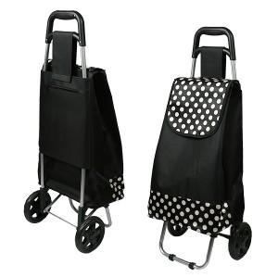

【상세/제작정보】 | * 기본수량 300개 이하는 30,000원의 인쇄비가 추가(단면 1도 실크인쇄)(부가세별도)

【인쇄/포장옵션】 | 실크 / 포장불가능

【공급단가】 | 수량 | 100~ | 300~ | 500~ | 1,000~ | 2,000~
*VAT별도 | 단가 | 10,800원 | 10,400원 | 10,000원 | 9,600원 | 9,360원

【상품 URL】 | https://www.synergygift.co.kr:443/src/goods_detail.php?gdno=7847

